銷售報表
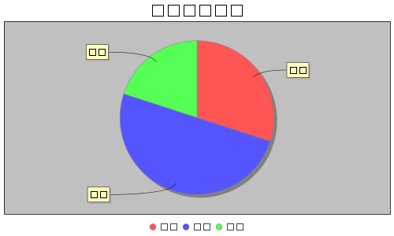
產品銷售圖表

